상품제안서
김수자_듀라론 냉감 여름 플라워 누빔 침대패드 SS | 상품코드: F27258

 |  |  |  |  |  |  | 02-412-0044 | www.easy1.co.kr
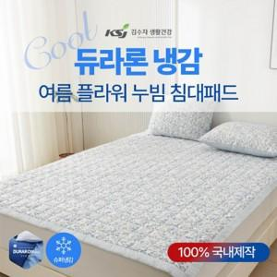

【상세/제작정보】 | 케이스 별도문의

【인쇄/포장옵션】 | / 포장불가능

【공급단가】 | 수량 | 50~ | 100~ | 500~ | 1,000~ | 2,000~
*VAT별도 | 단가 | 51,600원 | 50,740원 | 49,450원 | 48,580원 | 47,300원

【상품 URL】 | https://dev.easy1.co.kr:443/src/goods_detail.php?gdno=27258

